消防団の配置等
消防団の配置状況

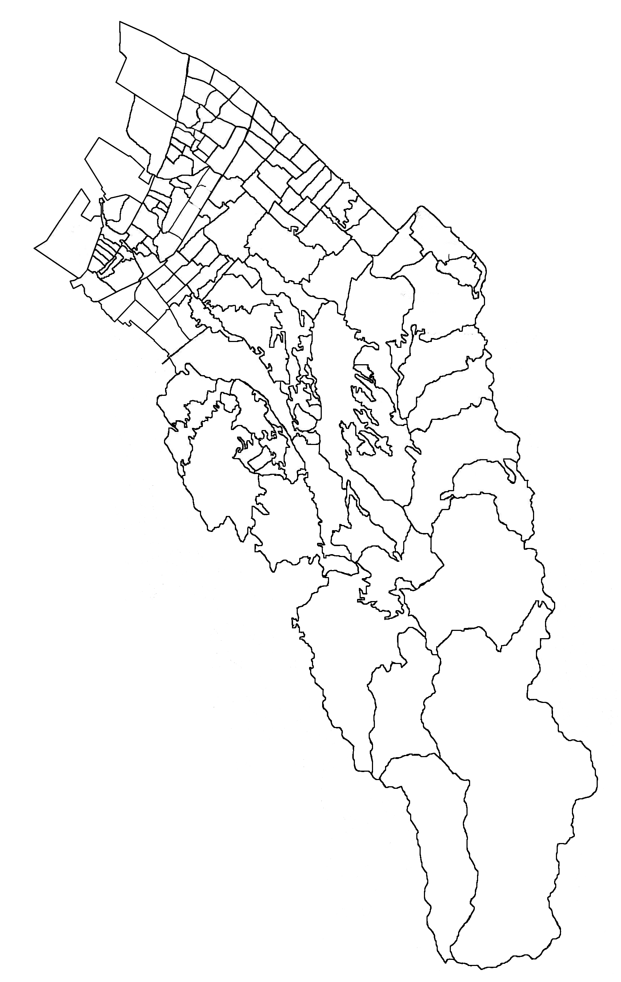
南海本線
国道26号線
JR阪和線
阪和自動車道
八木出張所
春木分署
岸城分署
岸和田市消防本部
岸和田市消防署
東葛城出張所
山直分署
国道170号線
阪神高速湾岸線
葛城上分団
大沢分団
消防団長
副 団 長
大 沢 分 団
葛城上分団
消防団の組織

消防団の管轄区域
大沢分団 | 上大沢町・下大沢町・牛滝町
葛城上分団 | 相川町・塔原町

消防団の沿革～分団別消防団員数
消防団の沿革
平成17年4月 | 岸和田市消防団（大沢分団、葛城上分団）が発足（定員30名）
平成17年9月 | 大沢分団・葛城上分団の拠点施設が竣工、小型動力ポンプ積載車を配備
平成21年9月 | 第53回消防操法訓練大会 小型動力ポンプ操法に出場 第2位
平成26年9月 | 第57回消防操法訓練大会 小型動力ポンプ操法に出場

～
～
～
歴代消防団長 |  |  |  |  | （平成28年4月1日）
代 | 在任期間 |  |  |  | 氏名
初 代 | 平成17年4月28日 |  | 平成21年3月31日 |  | 鈴木 貞勝
２ 代 | 平成21年4月 1日 |  | 平成26年3月31日 |  | 西出 秋廣
３ 代 | 平成26年4月 1日 |  | 現在に至る |  | 椎木 康宏

階級別消防団員数 |  |  |  |  | （平成28年4月1日）
階 級 区 分 | 団長 | 副団長 | 分団長 | 班長 | 団員 | 合計
定員 | 1 | 1 | 2 | 4 | 22 | 30
実員 | 1 | 1 | 2 | 4 | 22 | 30

分団別消防団員数 |  |  |  |  | （平成28年4月1日）
階 級 分団名 | 団長 | 副団長 | 分団長 | 班長 | 団員 | 合計
団本部 | 1 | 1 |  |  |  | 2
大沢分団 |  |  | 1 | 2 | 11 | 14
葛城上分団 |  |  | 1 | 2 | 11 | 14
合計 | 1 | 1 | 2 | 4 | 22 | 30

